Sheet1
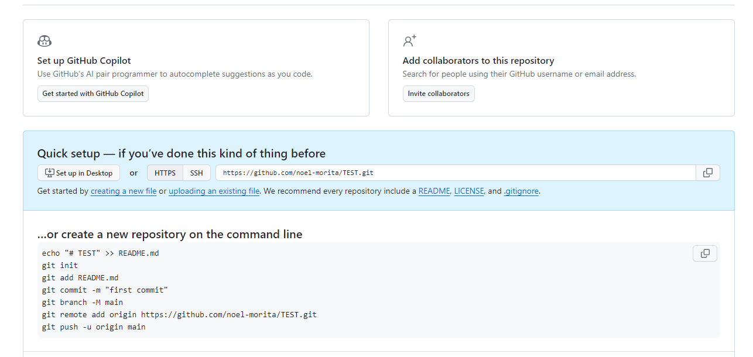
１．Githubにログインします。 赤枠のNewを押してください。
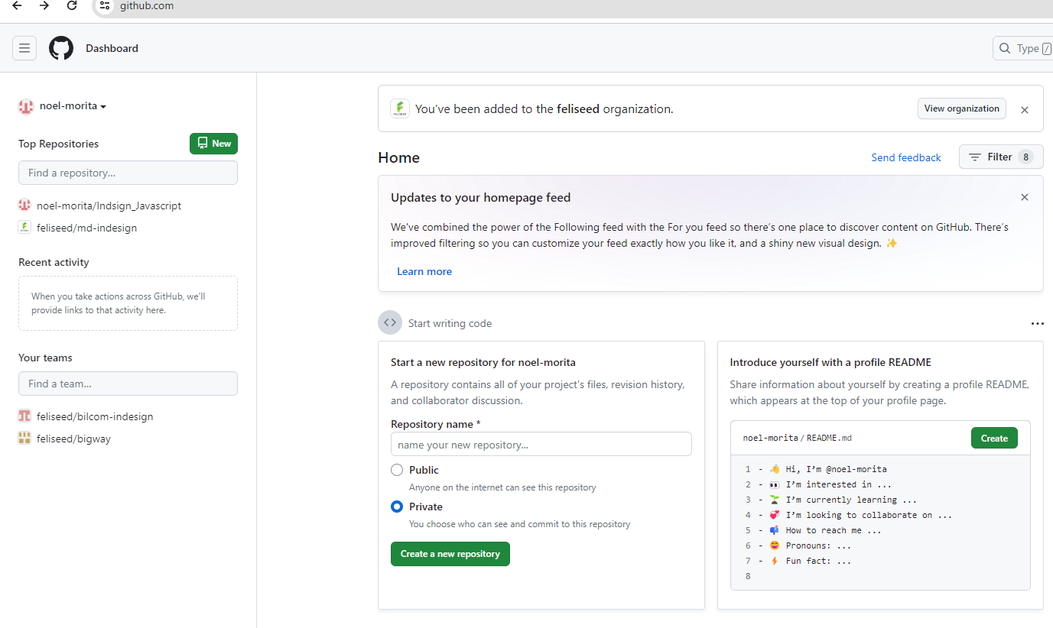

任意のRepository name を設定して、赤枠ボタン押してください。

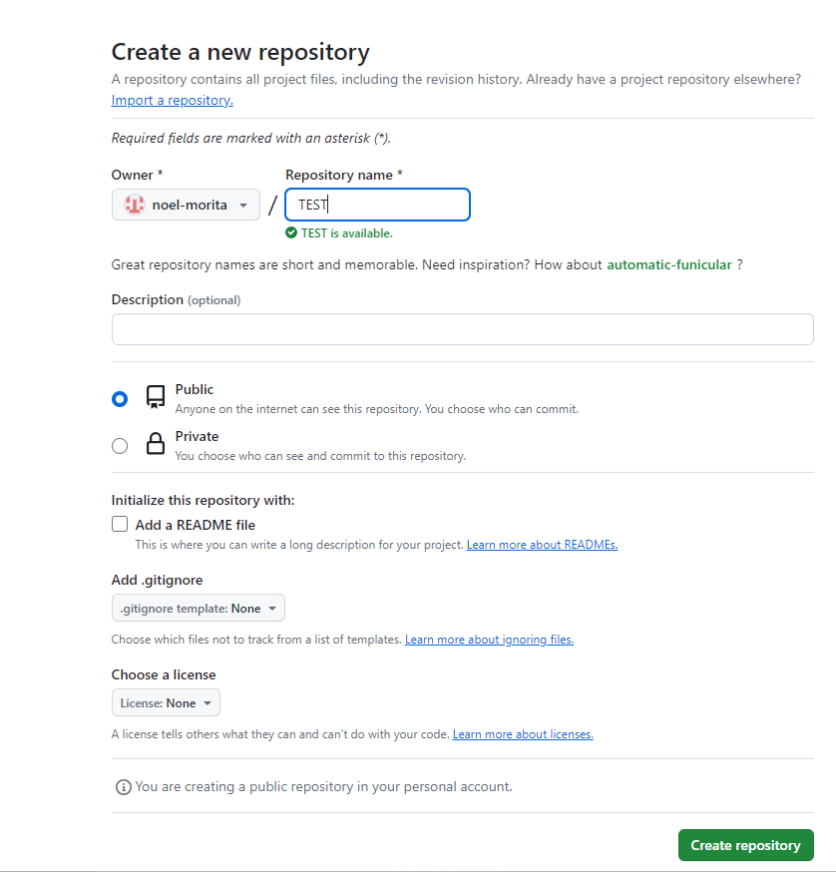

赤枠のアドレスをコピーしてください。

